Лист1
 | Котировка ТТФ день вперед, евро/тыс. куб. м | Изменение цены | Среднее изменение цены | Отклонение от среднего | Квадрат отклонения | Стоимость
2016-01-01 | 165.568 |  | 0.000668 |  |  | Начало действия инструмента |  | 2018-10-01
2016-01-04 | 162.76 | -0.0171 |  | -0.0178 | 0.000315884075 | Окончание действия инструмента |  | 2019-03-31
2016-01-05 | 161.2 | -0.0096 | Сумма квадратов отклонений | -0.0103 | 0.00010606440647
2016-01-06 | 162.24 | 0.0064 | 0.140027 | 0.0058 | 3.3212467182E-05 | Базовая цена покупки | S | € 427,568
2016-01-07 | 162.552 | 0.0019 |  | 0.0013 | 1.5709256229E-06 | Базовая цена продажи | X | € 429,918
2016-01-08 | 156.312 | -0.0391 | Дисперсия = сумма квадратов отклонение/(колличество наблюдений - 1) | -0.0398 | 0.0015849798276 | Срок действия инструмента, лет | t | 0.50
2016-01-11 | 156 | -0.0020 | 0.0001966667 | -0.0027 | 7.1068475156E-06 | Безрисковая ставка | r | 0.0488
2016-01-12 | 150.28 | -0.0374 |  | -0.0380 | 0.0014457980357 | Волатильность | σ | 0.157417
2016-01-13 | 151.008 | 0.0048 | Волатильность дневная | 0.0042 | 1.7344979123E-05
2016-01-14 | 147.16 | -0.0258 | 0.014024 | -0.0265 | 0.00070120362774
2016-01-15 | 142.792 | -0.0301 |  | -0.0308 | 0.00094859495673 | Стоимость
2016-01-18 | 141.96 | -0.0058 | Волатильность годовая (умножена на корень из количества рабочих дней) | -0.0065 | 4.2400447609E-05 | Цена опциона колл |  | € 43,389.63
2016-01-19 | 142.272 | 0.0022 | 0.222621 | 0.0015 | 2.3333359968E-06
2016-01-20 | 138.008 | -0.0304 |  | -0.0311 | 0.00096701895033
2016-01-21 | 137.072 | -0.0068 | Волатильность годовая, % | -0.0075 | 5.5848475058E-05 | Промежуточные вычисления
2016-01-22 | 149.76 | 0.0885 | 22.262078 | 0.0879 | 0.0077193467488 | d1 |  | 0.224 | N(d1) | 0.58871540059
2016-01-25 | 145.08 | -0.0317 |  | -0.0324 | 0.0010508335421 | d2 |  | 0.113 | N(d2) | 0.54513921375
2016-01-26 | 146.952 | 0.0128 | Волатильность 6 месяцев | 0.0122 | 0.00014769113042
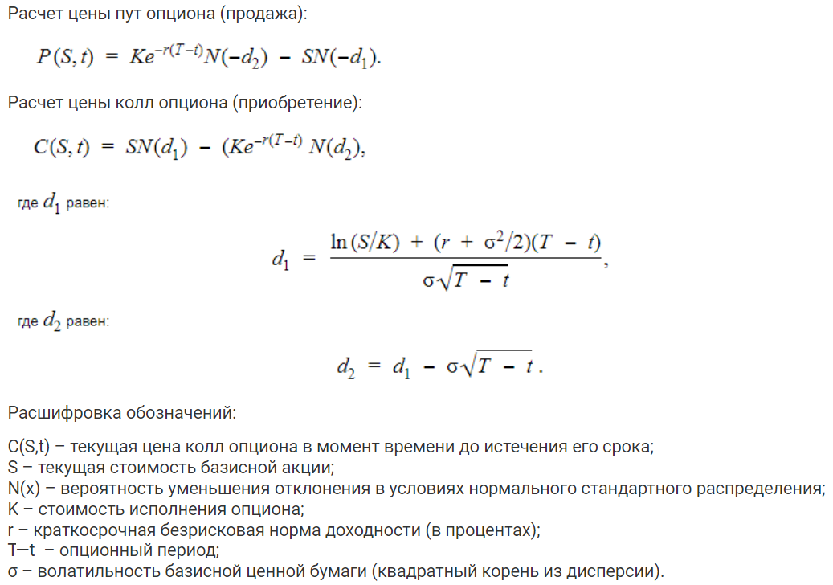
2016-01-27 | 153.192 | 0.0416 | 0.157417 | 0.0409 | 0.0016742965803
2016-01-28 | 156.52 | 0.0215 |  | 0.0208 | 0.00043363465546
2016-01-29 | 156.312 | -0.0013 |  | -0.0020 | 3.9906130735E-06
2016-02-01 | 151.84 | -0.0290 |  | -0.0297 | 0.00088176567674
2016-02-02 | 151.008 | -0.0055 |  | -0.0062 | 3.7974973823E-05
2016-02-03 | 151.32 | 0.0021 |  | 0.0014 | 1.9491503867E-06
2016-02-04 | 148.408 | -0.0194 |  | -0.0201 | 0.0004039869492
2016-02-05 | 147.68 | -0.0049 |  | -0.0056 | 3.1195926194E-05
2016-02-08 | 144.04 | -0.0250 |  | -0.0256 | 0.0006566199424
2016-02-09 | 141.752 | -0.0160 |  | -0.0167 | 0.00027821744222
2016-02-10 | 140.608 | -0.0081 |  | -0.0088 | 7.6931134851E-05
2016-02-11 | 139.672 | -0.0067 |  | -0.0073 | 5.3977300191E-05
2016-02-12 | 144.56 | 0.0344 |  | 0.0337 | 0.0011377105484
2016-02-15 | 144.04 | -0.0036 |  | -0.0043 | 1.8245472733E-05
2016-02-16 | 141.96 | -0.0145 |  | -0.0152 | 0.00023145287835
2016-02-17 | 144.04 | 0.0145 |  | 0.0139 | 0.00019259462465
2016-02-18 | 144.872 | 0.0058 |  | 0.0051 | 2.5925314168E-05
2016-02-19 | 142.48 | -0.0166 |  | -0.0173 | 0.00029987223474
2016-02-22 | 146.64 | 0.0288 |  | 0.0281 | 0.00079023394827
2016-02-23 | 143.52 | -0.0215 |  | -0.0222 | 0.00049168936621
2016-02-24 | 141.128 | -0.0168 |  | -0.0175 | 0.00030537502303
2016-02-25 | 140.92 | -0.0015 |  | -0.0021 | 4.5915531884E-06
2016-02-26 | 143.52 | 0.0183 |  | 0.0176 | 0.00031025935037
2016-02-29 | 144.04 | 0.0036 |  | 0.0029 | 8.6952799584E-06
2016-03-01 | 144.872 | 0.0058 |  | 0.0051 | 2.5925314168E-05
2016-03-02 | 144.56 | -0.0022 |  | -0.0028 | 7.973914861E-06
2016-03-03 | 143 | -0.0109 |  | -0.0115 | 0.00013266157084
2016-03-04 | 142.272 | -0.0051 |  | -0.0058 | 3.3313402559E-05
2016-03-07 | 143.208 | 0.0066 |  | 0.0059 | 3.4686635311E-05
2016-03-08 | 143.208 | 0.0000 |  | -0.0007 | 4.4604293689E-07
2016-03-09 | 145.08 | 0.0130 |  | 0.0123 | 0.00015176591793
2016-03-10 | 142.272 | -0.0195 |  | -0.0202 | 0.0004085435608
2016-03-11 | 143 | 0.0051 |  | 0.0044 | 1.9678517051E-05
2016-03-14 | 141.96 | -0.0073 |  | -0.0080 | 6.3475749075E-05
2016-03-15 | 140.608 | -0.0096 |  | -0.0102 | 0.00010480262816
2016-03-16 | 140.712 | 0.0007 |  | 0.0001 | 5.1132664812E-09
2016-03-17 | 141.752 | 0.0074 |  | 0.0067 | 4.4835599973E-05
2016-03-18 | 142.792 | 0.0073 |  | 0.0066 | 4.4117620091E-05
2016-03-21 | 141.128 | -0.0117 |  | -0.0124 | 0.00015350244569
2016-03-22 | 141.128 | 0.0000 |  | -0.0007 | 4.4604293689E-07
2016-03-23 | 141.232 | 0.0007 |  | 0.0001 | 4.7312144166E-09
2016-03-24 | 140.712 | -0.0037 |  | -0.0044 | 1.8979479177E-05
2016-03-25 | 140.608 | -0.0007 |  | -0.0014 | 1.9803132381E-06
2016-03-28 | 143.936 | 0.0234 |  | 0.0227 | 0.00051642631196
2016-03-29 | 140.192 | -0.0264 |  | -0.0270 | 0.00073028085705
2016-03-30 | 140.192 | 0.0000 |  | -0.0007 | 4.4604293689E-07
2016-03-31 | 140.192 | 0.0000 |  | -0.0007 | 4.4604293689E-07
2016-04-01 | 138.32 | -0.0134 |  | -0.0141 | 0.00019911847857
2016-04-04 | 136.552 | -0.0129 |  | -0.0135 | 0.00018312074464
2016-04-05 | 136.032 | -0.0038 |  | -0.0045 | 2.0099142724E-05
2016-04-06 | 137.28 | 0.0091 |  | 0.0085 | 7.1649776564E-05
2016-04-07 | 135.512 | -0.0130 |  | -0.0136 | 0.00018578515757
2016-04-08 | 136.76 | 0.0092 |  | 0.0085 | 7.2241551707E-05
2016-04-11 | 138.32 | 0.0113 |  | 0.0107 | 0.00011394307462
2016-04-12 | 139.152 | 0.0060 |  | 0.0053 | 2.8399893146E-05
2016-04-13 | 138.84 | -0.0022 |  | -0.0029 | 8.482856129E-06
2016-04-14 | 137.8 | -0.0075 |  | -0.0082 | 6.7022005707E-05
2016-04-15 | 137.592 | -0.0015 |  | -0.0022 | 4.7455954543E-06
2016-04-18 | 137.28 | -0.0023 |  | -0.0029 | 8.6319203559E-06
2016-04-19 | 141.232 | 0.0284 |  | 0.0277 | 0.00076803409585
2016-04-20 | 144.56 | 0.0233 |  | 0.0226 | 0.00051179350257
2016-04-21 | 150.28 | 0.0388 |  | 0.0381 | 0.0014544849211
2016-04-22 | 156.208 | 0.0387 |  | 0.0380 | 0.001445548331
2016-04-25 | 154.128 | -0.0134 |  | -0.0141 | 0.00019804625907
2016-04-26 | 163.28 | 0.0577 |  | 0.0570 | 0.0032507362269
2016-04-27 | 165.36 | 0.0127 |  | 0.0120 | 0.00014377286752
2016-04-28 | 153.608 | -0.0737 |  | -0.0744 | 0.0055337050426
2016-04-29 | 152.88 | -0.0048 |  | -0.0054 | 2.9359786999E-05
2016-05-02 | 154.96 | 0.0135 |  | 0.0128 | 0.00016501598315
2016-05-03 | 148.408 | -0.0432 |  | -0.0439 | 0.0019245458334
2016-05-04 | 151.32 | 0.0194 |  | 0.0188 | 0.00035207635021
2016-05-05 | 154.44 | 0.0204 |  | 0.0197 | 0.00038970736413
2016-05-06 | 154.96 | 0.0034 |  | 0.0027 | 7.2548519789E-06
2016-05-09 | 154.44 | -0.0034 |  | -0.0040 | 1.6234550652E-05
2016-05-10 | 154.44 | 0.0000 |  | -0.0007 | 4.4604293689E-07
2016-05-11 | 156.52 | 0.0134 |  | 0.0127 | 0.00016155074705
2016-05-12 | 155.792 | -0.0047 |  | -0.0053 | 2.8407594866E-05
2016-05-13 | 154.44 | -0.0087 |  | -0.0094 | 8.8059029973E-05
2016-05-16 | 157.04 | 0.0167 |  | 0.0160 | 0.00025686518135
2016-05-17 | 158.08 | 0.0066 |  | 0.0059 | 3.5198348067E-05
2016-05-18 | 157.352 | -0.0046 |  | -0.0053 | 2.7918167418E-05
2016-05-19 | 155.792 | -0.0100 |  | -0.0106 | 0.00011302696728
2016-05-20 | 155.792 | 0.0000 |  | -0.0007 | 4.4604293689E-07
2016-05-23 | 153.192 | -0.0168 |  | -0.0175 | 0.00030616642831
2016-05-24 | 153.608 | 0.0027 |  | 0.0020 | 4.1779425767E-06
2016-05-25 | 156 | 0.0155 |  | 0.0148 | 0.0002185737553
2016-05-26 | 157.04 | 0.0066 |  | 0.0060 | 3.5720683008E-05
2016-05-27 | 157.56 | 0.0033 |  | 0.0026 | 6.9586413126E-06
2016-05-30 | 162.032 | 0.0280 |  | 0.0273 | 0.00074636294978
2016-05-31 | 163.592 | 0.0096 |  | 0.0089 | 7.9456047359E-05
2016-06-01 | 161.72 | -0.0115 |  | -0.0122 | 0.00014827793851
2016-06-02 | 164.112 | 0.0147 |  | 0.0140 | 0.00019641496472
2016-06-03 | 164.008 | -0.0006 |  | -0.0013 | 1.6946283117E-06
2016-06-06 | 171.08 | 0.0422 |  | 0.0415 | 0.0017262539018
2016-06-07 | 172.432 | 0.0079 |  | 0.0072 | 5.1894850217E-05
2016-06-08 | 167.232 | -0.0306 |  | -0.0313 | 0.00097898590261
2016-06-09 | 168.48 | 0.0074 |  | 0.0068 | 4.5793832262E-05
2016-06-10 | 165.152 | -0.0200 |  | -0.0206 | 0.00042512876408
2016-06-13 | 165.152 | 0.0000 |  | -0.0007 | 4.4604293689E-07
2016-06-14 | 167.44 | 0.0138 |  | 0.0131 | 0.00017137301671
2016-06-15 | 168.48 | 0.0062 |  | 0.0055 | 3.0515744756E-05
2016-06-16 | 167.752 | -0.0043 |  | -0.0050 | 2.49821488E-05
2016-06-17 | 170.56 | 0.0166 |  | 0.0159 | 0.00025384704915
2016-06-20 | 179.192 | 0.0494 |  | 0.0487 | 0.0023719677199
2016-06-21 | 173.992 | -0.0294 |  | -0.0301 | 0.00090699754902
2016-06-22 | 182.832 | 0.0496 |  | 0.0489 | 0.0023902822417
2016-06-23 | 178.88 | -0.0219 |  | -0.0225 | 0.00050716719545
2016-06-24 | 174.2 | -0.0265 |  | -0.0272 | 0.00073869749787
2016-06-27 | 168.792 | -0.0315 |  | -0.0322 | 0.0010371453561
2016-06-28 | 169.312 | 0.0031 |  | 0.0024 | 5.7990158686E-06
2016-06-29 | 173.16 | 0.0225 |  | 0.0218 | 0.00047545764961
2016-06-30 | 169 | -0.0243 |  | -0.0250 | 0.0006242588254
2016-07-01 | 172.432 | 0.0201 |  | 0.0194 | 0.00037777273034
2016-07-04 | 176.28 | 0.0221 |  | 0.0214 | 0.00045808068937
2016-07-05 | 173.16 | -0.0179 |  | -0.0185 | 0.00034319347814
2016-07-06 | 171.808 | -0.0078 |  | -0.0085 | 7.2357357342E-05
2016-07-07 | 173.992 | 0.0126 |  | 0.0120 | 0.00014313448318
2016-07-08 | 172.64 | -0.0078 |  | -0.0085 | 7.1718610321E-05
2016-07-11 | 170.56 | -0.0121 |  | -0.0128 | 0.0001635642759
2016-07-12 | 173.16 | 0.0151 |  | 0.0145 | 0.00020912101662
2016-07-13 | 171.6 | -0.0090 |  | -0.0097 | 9.4433692899E-05
2016-07-14 | 172.12 | 0.0030 |  | 0.0024 | 5.5594870698E-06
2016-07-15 | 176.8 | 0.0268 |  | 0.0262 | 0.00068431304548
2016-07-18 | 175.76 | -0.0059 |  | -0.0066 | 4.313319358E-05
2016-07-19 | 173.992 | -0.0101 |  | -0.0108 | 0.00011616466729
2016-07-20 | 175.76 | 0.0101 |  | 0.0094 | 8.9155942868E-05
2016-07-21 | 177.84 | 0.0118 |  | 0.0111 | 0.00012314290119
2016-07-22 | 174.72 | -0.0177 |  | -0.0184 | 0.00033736290944
2016-07-25 | 174.408 | -0.0018 |  | -0.0025 | 6.0278844479E-06
2016-07-26 | 173.472 | -0.0054 |  | -0.0060 | 3.6590925625E-05
2016-07-27 | 173.16 | -0.0018 |  | -0.0025 | 6.0912459449E-06
2016-07-28 | 172.432 | -0.0042 |  | -0.0049 | 2.3823489177E-05
2016-07-29 | 169.52 | -0.0170 |  | -0.0177 | 0.00031328668495
2016-08-01 | 165.152 | -0.0261 |  | -0.0268 | 0.00071676763726
2016-08-02 | 164.32 | -0.0051 |  | -0.0057 | 3.2699872638E-05
2016-08-03 | 164.32 | 0.0000 |  | -0.0007 | 4.4604293689E-07
2016-08-04 | 163.8 | -0.0032 |  | -0.0038 | 1.4725939777E-05
2016-08-05 | 160.68 | -0.0192 |  | -0.0199 | 0.00039597921084
2016-08-08 | 161.512 | 0.0052 |  | 0.0045 | 2.0220934649E-05
2016-08-09 | 162.24 | 0.0045 |  | 0.0038 | 1.4664401129E-05
2016-08-10 | 161.2 | -0.0064 |  | -0.0071 | 5.0392319572E-05
2016-08-11 | 161.408 | 0.0013 |  | 0.0006 | 3.8641934375E-07
2016-08-12 | 161.2 | -0.0013 |  | -0.0020 | 3.8312397307E-06
2016-08-15 | 159.952 | -0.0078 |  | -0.0084 | 7.1232322319E-05
2016-08-16 | 162.76 | 0.0174 |  | 0.0167 | 0.00028006318539
2016-08-17 | 163.592 | 0.0051 |  | 0.0044 | 1.9633190504E-05
2016-08-18 | 162.552 | -0.0064 |  | -0.0070 | 4.9638183885E-05
2016-08-19 | 160.472 | -0.0129 |  | -0.0135 | 0.00018350339562
2016-08-22 | 157.872 | -0.0163 |  | -0.0170 | 0.00028909380911
2016-08-23 | 158.808 | 0.0059 |  | 0.0052 | 2.7494111906E-05
2016-08-24 | 156.52 | -0.0145 |  | -0.0152 | 0.00023043217217
2016-08-25 | 157.352 | 0.0053 |  | 0.0046 | 2.1470917551E-05
2016-08-26 | 160.16 | 0.0177 |  | 0.0170 | 0.00028968438812
2016-08-29 | 161.616 | 0.0090 |  | 0.0084 | 7.025743885E-05
2016-08-30 | 158.6 | -0.0188 |  | -0.0195 | 0.00038047258006
2016-08-31 | 156.208 | -0.0152 |  | -0.0159 | 0.00025168937804
2016-09-01 | 155.792 | -0.0027 |  | -0.0033 | 1.1119108373E-05
2016-09-02 | 155.272 | -0.0033 |  | -0.0040 | 1.6089974119E-05
2016-09-05 | 155.48 | 0.0013 |  | 0.0007 | 4.5000460503E-07
2016-09-06 | 154.96 | -0.0034 |  | -0.0040 | 1.6143933013E-05
2016-09-07 | 152.88 | -0.0135 |  | -0.0142 | 0.00020111731416
...

